Sheet1
9월 2일자 검토내용
인트로 | 관련사항 | 디자인 대응/답변 | 퍼블리싱 대응/답변
1) “제품 한눈에 보기” 카테고리 변경 / 액세서리 맞춤법 확인
2) “제품 한눈에 보기” 팝업 박스에서 단말기->POS 이동시 오른쪽에 흰색 라인 생김 흰색 라인으로 인해 다른 부분 이동시와 달리 부드럽게 열리지 않음 다른 영역의 경우 1Depth 이동시 좌우가 줄어들면서 이미지가 줌업되는데, 단말기->POS 이동시에는 단말기가 줄고 이미지가 튀어 나오는 느낌
3) 팝업 닫침 X 버튼 크기가 너무 큼 / 작고 굵게 해서 시인성 확대 요청 | 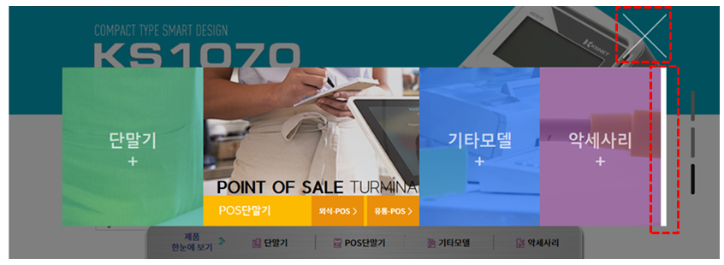

4) 디자인 시안 논의시에는 여백이 있는 것으로 알고 있었는데… 현재 퍼블리싱은 너무 전체 화면을 다 쓰려고 함 / 여백을 충분히 부여하였으면 함 아래 PC버전에서 모습도 너무 답답하게 느껴짐 여백 없이 공간을 다 쓰려다 보니 이미지 간섭 발생

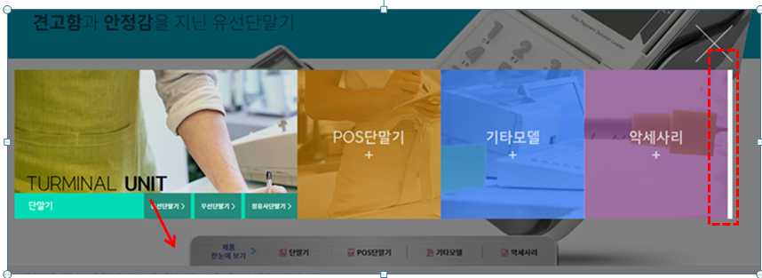
5) 팝업 박스에서 외부로 마우스 커서 이동시 이미지 떨림 및 흰색 테두리 발생

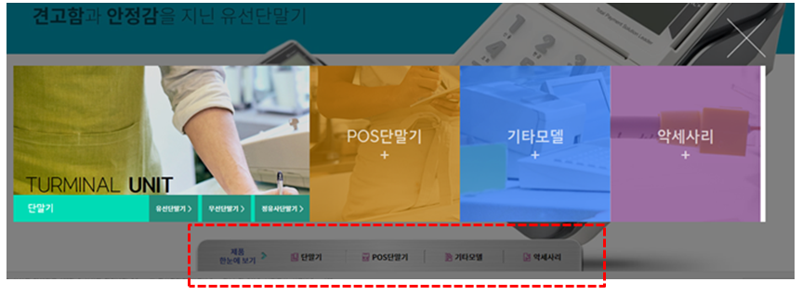
6) 팝업 박스 이미지 영역에서 마우스 커서를 외부로 이동시 하단에서 선택 유입된 경로로 이동 / 선택된 Depth는 유지되어야 함

7) x버튼 선택후 재진입시 이미지 깨짐

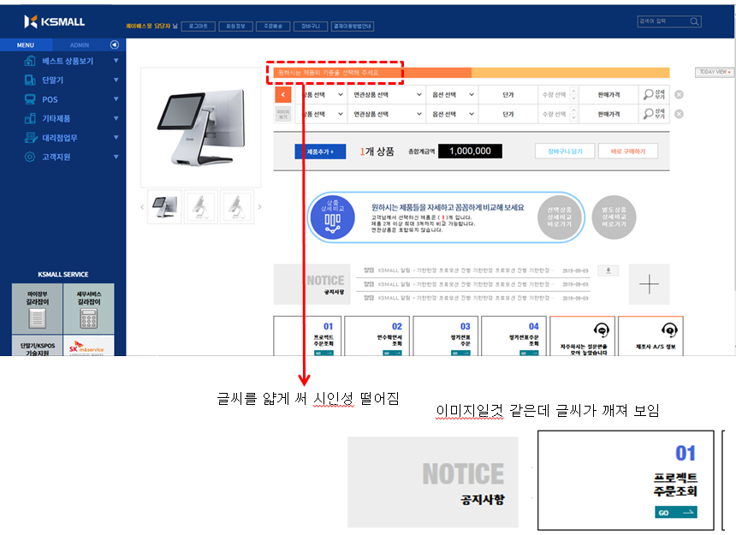
메인 | 관련사항 | 디자인 대응/답변 | 퍼블리싱 대응/답변
1) 글씨가 깨지고 잘 안보임 / 전반적인 폰트 재확인 필요

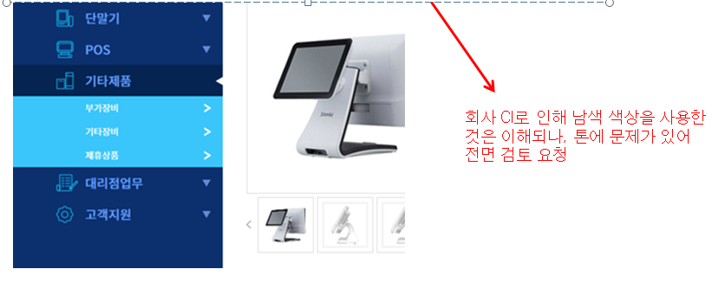
2) 2Deptg 메뉴 선택시 배경 색상으로 인해 퀄리티가 떨어져 보임 1Depth 메뉴도 글씨 시인성 떨어지

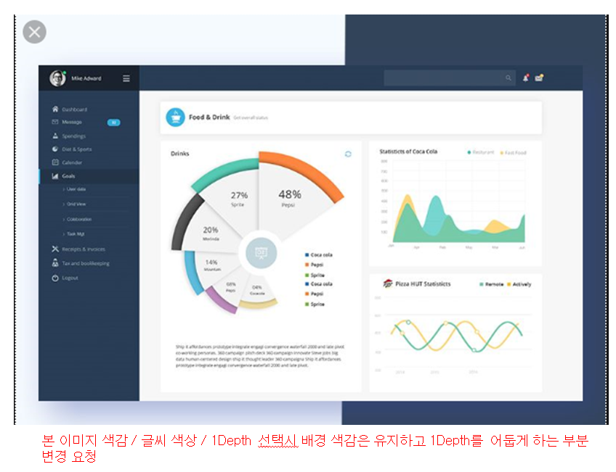

3) “검색하기” 영역 로그인 정보와 동일한 선상으로 아래로 조정 및 양식 박스 형태에서 라인 형태로 변경 요청

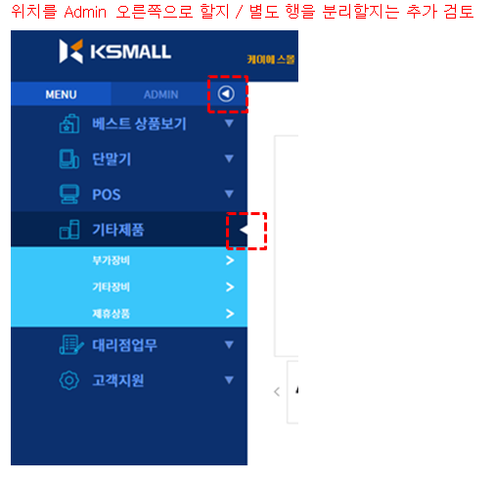
4) 1Depth 선택시 화살표 정렬 요청
5) Admin 오른쪽 화살표는 아이콘 디자인 필요

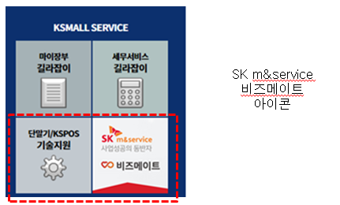
4) KSMAll Service 배경 색상 “기술지원” 색감으로 통일 비즈메이트도 실사가 아닌 텍스로+아이콘으로 처리

5) 로그인 이후 제품 선택 전 디폴트 이미지(단말기/POS) 디자인 요청 / 실루엣 형태 간단하게 기본 로그인시는 단말기 디폴트 이미지 사용 제품 비교하기의 경우도 선택전까지 디폴트 이미지 사용
6) 제품 선택 영역과 결과 영역은 구분 필요 / 기본은 O개 상품 0원으로 요청제품 비교하기의 경우도 선택전까지 디폴트 이미지 사용 제품 추가는 상품 선택 영역으로 이동

7) 로그인 후 기본 상품 선택 영역 1줄

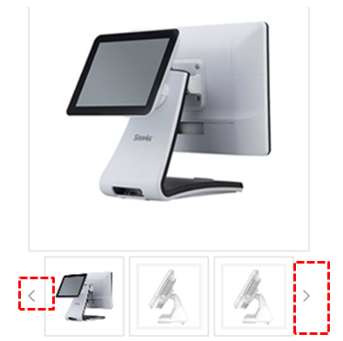
8) 서브 이미지 화살표를 아이콘이 아닌 영역으로 설정 요청 현재는 좌측 형태 / 우측 형태로 변경

9) Today view 라인 삭제 / 박스내 전체 회색 음영으로 설정 / 정렬 확인 요청

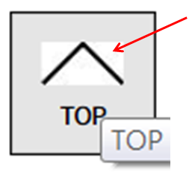
10) Top 버튼 음영 확인

11) 별도 상품 상세 비교 아이콘은 선택상품 상세비교와 별도 아이콘 사용 필요
12) 메인 공지사항은 유형 / 제목 / 날짜만 표기 “다운로드” 아이콘 삭제 + 표시 삭제 / 공지사항 아래에 (더보기) 등으로 텍스트 처리 후 해당 영역 선택시 화면이동

13) 메뉴 아이콘 조정 요청 라인이 너무 진함 / 회색 등 사용 요청 좌측 4개 메뉴 숫자 삭제 / 아이콘 처리 요청 “Go” 삭제 좌측 4개 메뉴도 상단 라인은 노란색 / 남색 등 별도 컬러 사용 요청 마우스 커서 위치시 효과도 우측 메뉴와 동일하게 요청(단, 색상은 상단 라인 컬러와 동일하게)

